Sheet7
板块 | 2025-04-01 08:00:43 |  |  |  | 2025-03-01 08:00:43 |  |  |  | 2025-02-01 08:00:43 |  |  |  | 2025-01-01 08:00:43 |  |  |  | 2024-12-01 08:00:43 |  |  |  | 2024-11-01 08:00:43 |  |  |  | 2024-10-01 08:00:43 |  |  |  | 2024-09-01 08:00:43 |  |  |  | 2024-08-01 08:00:43 |  |  |  | 2024-07-01 08:00:43 |  |  |  | 2024-06-01 08:00:43 |  |  |  | 2024-05-01 08:00:43 |  |  |  | 2024-04-01 08:00:43
 | 平米租金(元/㎡·月) | 套均租金(元/套·月) | 评估价(元/㎡) | 租售比 | 平米租金(元/㎡·月) | 套均租金(元/套·月) | 评估价(元/㎡) | 租售比 | 平米租金(元/㎡·月) | 套均租金(元/套·月) | 评估价(元/㎡) | 租售比 | 平米租金(元/㎡·月) | 套均租金(元/套·月) | 评估价(元/㎡) | 租售比 | 平米租金(元/㎡·月) | 套均租金(元/套·月) | 评估价(元/㎡) | 租售比 | 平米租金(元/㎡·月) | 套均租金(元/套·月) | 评估价(元/㎡) | 租售比 | 平米租金(元/㎡·月) | 套均租金(元/套·月) | 评估价(元/㎡) | 租售比 | 平米租金(元/㎡·月) | 套均租金(元/套·月) | 评估价(元/㎡) | 租售比 | 平米租金(元/㎡·月) | 套均租金(元/套·月) | 评估价(元/㎡) | 租售比 | 平米租金(元/㎡·月) | 套均租金(元/套·月) | 评估价(元/㎡) | 租售比 | 平米租金(元/㎡·月) | 套均租金(元/套·月) | 评估价(元/㎡) | 租售比 | 平米租金(元/㎡·月) | 套均租金(元/套·月) | 评估价(元/㎡) | 租售比 | 平米租金(元/㎡·月) | 套均租金(元/套·月) | 评估价(元/㎡) | 租售比
魏善庄镇 | 37.67 | 4281 | 26619 | 1:707 | 38.01 | 4554 | 26783 | 1:705 | 39.76 | 4813 | 26628 | 1:670 | 38.51 | 4336 | 26522 | 1:689 | 36.6 | 4401 |  |  | 38.26 | 4434 | 26650 | 1:697 | 37.78 | 4482 | 27364 | 1:724 | 37.87 | 4447 | 27021 | 1:713 | 38.42 | 4301 | 27791 | 1:723 | 37.5 | 4228 | 28242 | 1:753 | 36.62 | 4108 | 28421 | 1:776 | 36.75 | 4113 | 28211 | 1:768 | 37.15 | 4025 | 24860 | 1:669
居善园 | 35.9 | 2341 | 19555 | 1:545
雅善园 | 35.41 | 2346 | 19472 | 1:550
大兴金茂悦 | 36.69 | 3152
中海云熙 | 37.32 | 2944 | 46154 | 1:1237

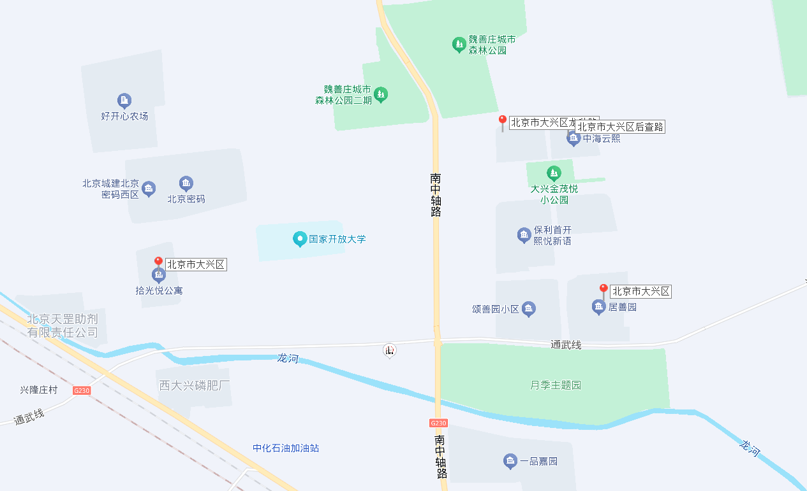

首创悦都汇 | 45.3 | 2575 | 22853 | 1:505
华远和煦里 | 32.45 | 3060 | 18323 | 1:565

Sheet6
https://bj.lianjia.com/zufang/rs%E5%8C%97%E4%BA%AC%E5%AF%86%E7%A0%81/
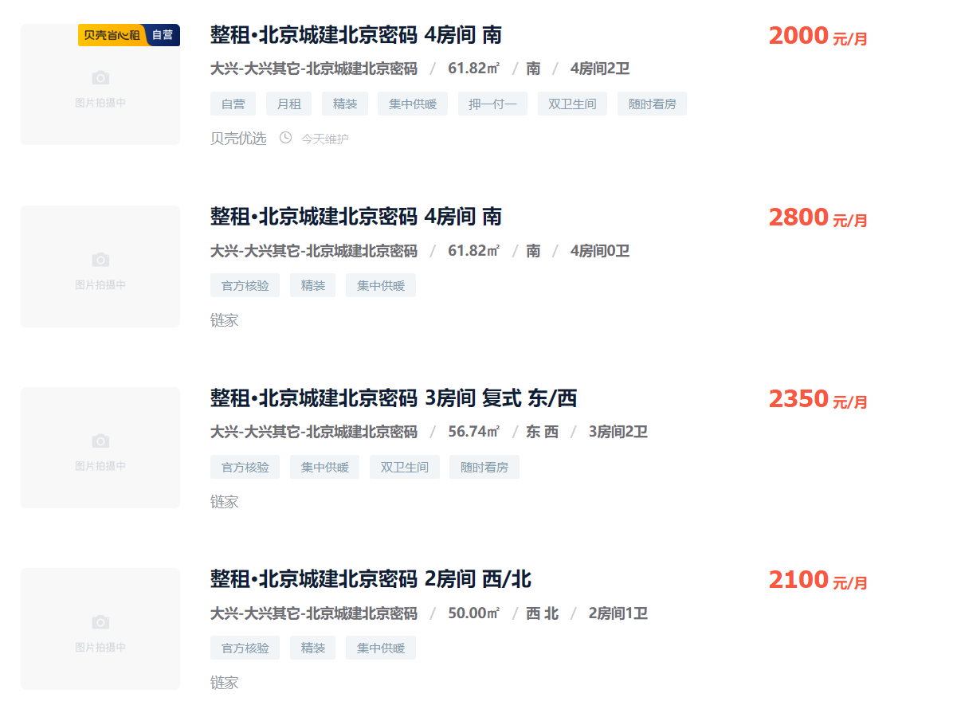
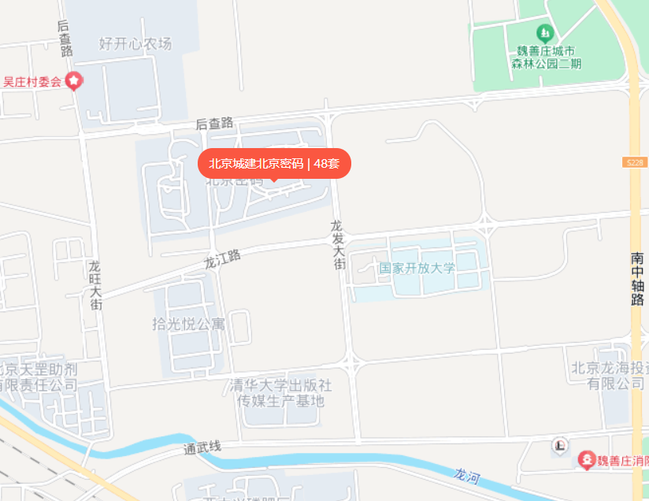

 | 42

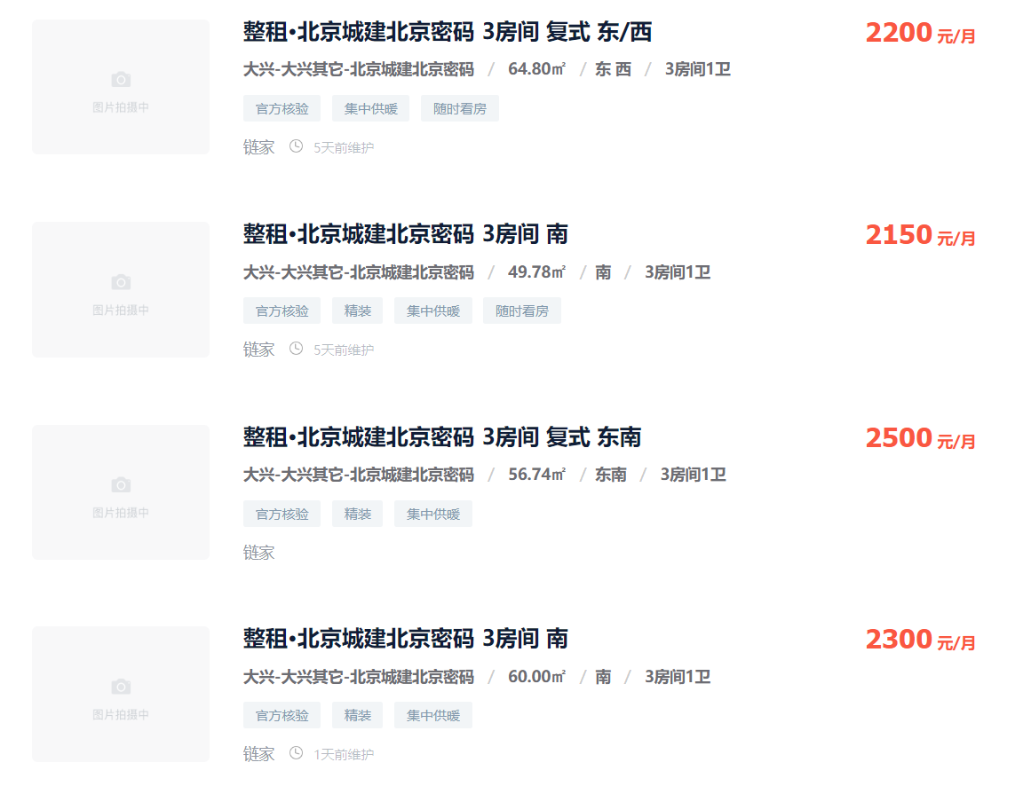

 | 43

 |  | 48

